ご回答特典について
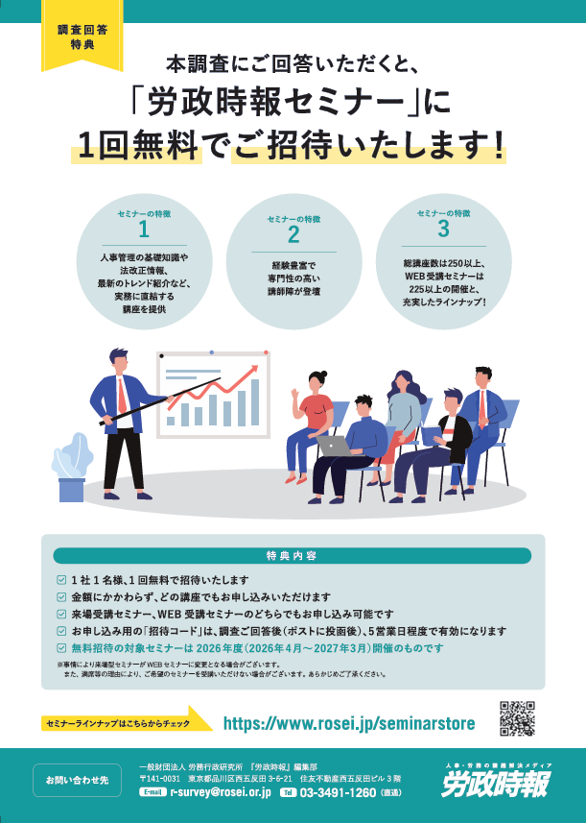
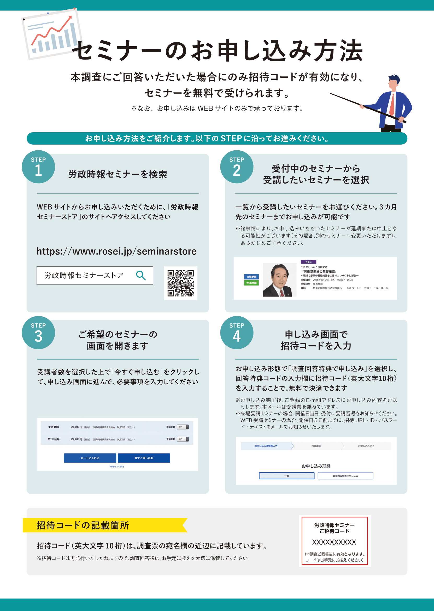

2
3．主要都市における『単身赴任者』の海外基本給

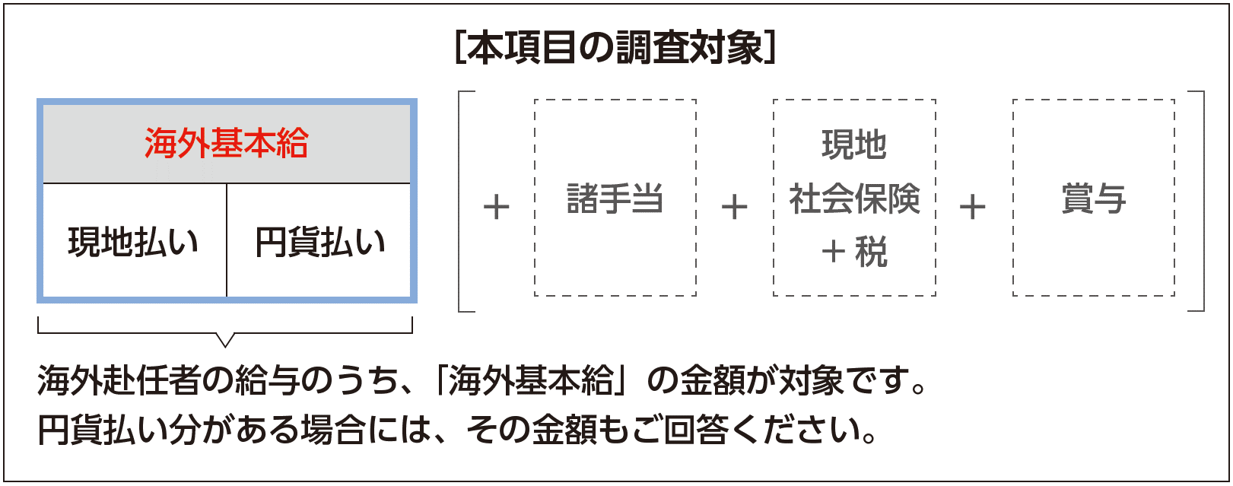
・単身赴任者における海外基本給の金額を「現地払い分」と「円貨払い分」に分けて ご記入ください（各種手当や賞与は除く）｡

・「現地払い分」と「円貨払い分」の配分を、赴任者の希望を踏まえて個別に 決定している場合は、最も一般的なケースでご記入ください。

・現地払い分は「税・社会保険料等を含まない手取り額」（ネット）、 円貨払い分は「税・社会保険料等控除前の額」（グロス）の金額でご記入ください。

◎ご記入データ→ ① |  | 主に実在者の金額 |  |  | ② 主に理論上の金額
◎水準の直近の改定時期 → |  |  | 西暦 |  | 年 |  | 月

赴任先都市名 |  | 「現地払い分」の通貨単位 ※該当する通貨単位に ✓印をご記入ください |  |  |  | 海外基本給
 |  |  |  |  |  | 部長クラス （赴任前） |  |  |  | 課長クラス （赴任前） |  |  | 係長クラス （赴任前） |  |  | 一般社員 （赴任前）
 |  | 現地通貨 |  | US＄ |  | 現地払い分 |  | 円貨払い分 |  | 現地払い分 | 円貨払い分 |  | 現地払い分 | 円貨払い分 |  | 現地払い分 | 円貨払い分
記入例：ニューヨーク |  |  |  | US＄ |  | 4,000 |  | 282,000 | 円 | 3,700 | 275,000 | 円 | 3,500 | 232,000 | 円 | 2,800 | 195,000 | 円
①ニューヨーク |  |  |  | US＄ |  |  |  |  | 円 |  |  | 円 |  |  | 円 |  |  | 円
②ロサンゼルス |  |  |  | US＄ |  |  |  |  | 円 |  |  | 円 |  |  | 円 |  |  | 円
③トロント |  | C＄ |  | US＄ |  |  |  |  | 円 |  |  | 円 |  |  | 円 |  |  | 円
④ロンドン |  | UK￡ |  | US＄ |  |  |  |  | 円 |  |  | 円 |  |  | 円 |  |  | 円
⑤パリ |  | EUR |  | US＄ |  |  |  |  | 円 |  |  | 円 |  |  | 円 |  |  | 円
⑥デュッセルドルフ |  | EUR |  | US＄ |  |  |  |  | 円 |  |  | 円 |  |  | 円 |  |  | 円
⑦ブリュッセル |  | EUR |  | US＄ |  |  |  |  | 円 |  |  | 円 |  |  | 円 |  |  | 円
⑧ドバイ |  | Dh |  | US＄ |  |  |  |  | 円 |  |  | 円 |  |  | 円 |  |  | 円
⑨ソウル |  | 千WON |  | US＄ |  |  |  |  | 円 |  |  | 円 |  |  | 円 |  |  | 円
⑩北京 |  | RMB |  | US＄ |  |  |  |  | 円 |  |  | 円 |  |  | 円 |  |  | 円
⑪上海 |  | RMB |  | US＄ |  |  |  |  | 円 |  |  | 円 |  |  | 円 |  |  | 円
⑫深圳 |  | RMB |  | US＄ |  |  |  |  | 円 |  |  | 円 |  |  | 円 |  |  | 円
⑬香港 |  | HK＄ |  | US＄ |  |  |  |  | 円 |  |  | 円 |  |  | 円 |  |  | 円
⑭台北 |  | NT＄ |  | US＄ |  |  |  |  | 円 |  |  | 円 |  |  | 円 |  |  | 円
⑮マニラ |  | PHP |  | US＄ |  |  |  |  | 円 |  |  | 円 |  |  | 円 |  |  | 円

赴任先都市名 |  | 「現地払い分」の通貨単位 ※該当する通貨単位に✓印をご記入ください |  |  |  | 海外基本給
 |  |  |  |  |  | 部長クラス （赴任前） |  |  |  | 課長クラス （赴任前） |  |  | 係長クラス （赴任前） |  |  | 一般社員 （赴任前）
 |  | 現地通貨 |  | US＄ |  | 現地払い分 |  | 円貨払い分 |  | 現地払い分 | 円貨払い分 |  | 現地払い分 | 円貨払い分 |  | 現地払い分 | 円貨払い分
⑯バンコク |  | BHT |  | US＄ |  |  |  |  | 円 |  |  | 円 |  |  | 円 |  |  | 円
⑰クアラルンプール |  | MYR |  | US＄ |  |  |  |  | 円 |  |  | 円 |  |  | 円 |  |  | 円
⑱シンガポール |  | S＄ |  | US＄ |  |  |  |  | 円 |  |  | 円 |  |  | 円 |  |  | 円
⑲ジャカルタ |  | 千Rp |  | US＄ |  |  |  |  | 円 |  |  | 円 |  |  | 円 |  |  | 円
⑳ホーチミン |  | 千VND |  | US＄ |  |  |  |  | 円 |  |  | 円 |  |  | 円 |  |  | 円
㉑ニューデリー |  | Rs |  | US＄ |  |  |  |  | 円 |  |  | 円 |  |  | 円 |  |  | 円
㉒サンパウロ |  | R＄ |  | US＄ |  |  |  |  | 円 |  |  | 円 |  |  | 円 |  |  | 円
㉓メキシコシティ |  | Mex＄ |  | US＄ |  |  |  |  | 円 |  |  | 円 |  |  | 円 |  |  | 円
㉔シドニー |  | A＄ |  | US＄ |  |  |  |  | 円 |  |  | 円 |  |  | 円 |  |  | 円

4．主要4都市における「単身赴任者」の月例賃金：赴任前「係長クラス」

・国内における「係長クラス」の社員についてご記入ください。
・海外で支払う給与は「税・社会保険料等を含まない手取り額」（ネット）、国内で支払う給与は「税・社会保険料等控除前の額」（グロス）の金額でご記入ください。

区分 |  |  | 支払い方法 |  | 記入例 ニューヨーク （US＄） |  | ニューヨーク （US＄） |  |  | 上海 （RMB） |  |  | バンコク （BHT） |  |  | シンガポール （S＄）
 |  |  | 現地通貨 | 円貨建て
海外基本給 |  |  |  |  | $3,500 ＋\232,000
諸手当 | 海外勤務／インセンティブ手当 |  |  |  | ￥100,000
 | ハードシップ手当
 | 留守宅手当 |  |  |  | ￥150,000
 | その他手当
海外払い合計 |  |  |  |  | $3,500
国内払い合計 |  |  |  |  | ￥482,000

